INF_INICIAL
SISTEMA NACIONAL DE SALUD
NOTIFICACION DE BROTE

 | I. IDENTIFICACIÓN DE LA UNIDAD

 | UNIDAD NOTIFICANTE: |  |  |  | SAN MIGUEL ACAMBAY |  |  |  |  |  |  | CLAVE DE LA UNIDAD: |  |  |  | HGIMB002666 |  |  |  |  |  |  | LOCALIDAD: |  |  | SAN MIGUEL ACAMBAY

 | MUNICIPIO: | SAN SALVADOR |  |  |  |  |  |  | JURISDICCIÓN O EQUIVALENTE: |  |  |  |  | ACTOPAN |  |  |  |  |  |  |  |  | ENTIDAD O DELEGACIÓN: |  |  |  |  | HIDALGO

 | INSTITUCIÓN: | SSA

 | II. ANTECEDENTES |  |  |  |  |  |  |  |  |  |  |  |  |  |  |  |  |  | INF_INICIAL |  |  |  |  |  |  |  | 27 | 1 | 2025
 |  |  |  |  |  |  |  |  |  |  |  |  |  |  |  |  |  |  |  |  |  |  |  |  |  |  | DIA | MES | AÑO
 | DX. PROBABLE: |  | ENFERMEDAD TIPO INFLUENZA |  |  |  |  |  |  |  |  |  |  |  |  |  | DX. FINAL:

 | FECHA DE NOTIFICACIÓN |  |  |  |  |  | 27 | 1 |  | 2025 |  |  |  | FECHA DE INICIO DEL BROTE |  |  |  |  |  |  |  | 21 |  | 01 | 2025
 |  |  |  |  |  |  | DIA | MES |  | AÑO |  |  |  |  |  |  |  |  |  |  |  | DIA |  | MES | AÑO

 | CASOS PROBABLES |  |  | 4 |  |  | CASOS CONFIRMADOS |  |  |  |  |  | DEFUNCIONES |  |  |  |  |  |  | HOSPITALIZADOS

 | III. DISTRIBUCION POR PERSONA

 | LLENE LOS ESPACIOS COMO SE INDICA
 | GRUPO DE EDAD | NUMERO DE CASOS |  |  |  |  |  |  |  |  |  | NUMERO DE DEFUNCIONES |  |  |  |  |  |  |  |  |  | POBLACIÓN EXPUESTA
 |  | MASCULINO (A) |  |  |  | FEMENINO (B) |  |  |  | TOTAL ( C ) |  | MASCULINO (D) |  |  | FEMENINO (E) |  |  | TOTAL (F) |  |  |  | MASCULINO(G) |  |  |  | FEMENINO (H) |  |  | TOTAL (I)
0 | <1 | 0 |  |  |  | 0 |  |  |  | 0 |  | 0 |  |  | 0 |  |  | 0 |  |  |  | 0 |  |  |  | 0 |  |  | 0
 | 1 - 4 | 0 |  |  |  | 1 |  |  |  | 1 |  | 0 |  |  | 0 |  |  | 0 |  |  |  | 0 |  |  |  | 1 |  |  | 1
 | 5 - 14 | 0 |  |  |  | 1 |  |  |  | 1 |  | 0 |  |  | 0 |  |  | 0 |  |  |  | 2 |  |  |  | 2 |  |  | 4
 | 15 - 24 | 0 |  |  |  | 0 |  |  |  | 0 |  | 0 |  |  | 0 |  |  | 0 |  |  |  | 0 |  |  |  | 0 |  |  | 0
 | 25 - 44 | 1 |  |  |  | 0 |  |  |  | 1 |  | 0 |  |  | 0 |  |  | 0 |  |  |  | 2 |  |  |  | 0 |  |  | 2
 | 45 - 64 | 0 |  |  |  | 1 |  |  |  | 1 |  | 0 |  |  | 0 |  |  | 0 |  |  |  | 0 |  |  |  | 1 |  |  | 1
 | 65 Y MAS | 0 |  |  |  | 0 |  |  |  | 0 |  | 0 |  |  | 0 |  |  | 0 |  |  |  | 0 |  |  |  | 0 |  |  | 0
17 | IGNORADOS | 0 |  |  |  | 0 |  |  |  | 0 |  | 0 |  |  | 0 |  |  | 0 |  |  |  | 0 |  |  |  | 0 |  |  | 0
 | T O T A L | 1 |  |  |  | 3 |  |  |  | 4 |  | 0 |  |  | 0 |  |  | 0 |  |  |  | 4 |  |  |  | 4 |  |  | 8

 | PARA OBTENER LAS TASAS DE ATAQUE Y LETALIDAD, SE INDICA EN CADA COLUMNA CON LETRAS), LA OPERACIÓN A REALIZAR CON BASE EN LAS LETRAS INDICADAS EN EL CUADRO ANTERIOR. |  |  |  |  |  |  |  |  |  |  |  |  |  |  |  |  |  |  |  |  | FRECUENCIA DE SIGNOS Y SINTOMAS

 | GRUPO DE EDAD | TASA DE ATAQUE * |  |  |  |  |  |  |  |  |  | TASA DE LETALIDAD |  |  |  |  |  |  |  |  |  | SIGNOS Y SINTOMAS |  |  |  | CASOS
 |  | MASCULINO (A/G) |  |  |  | FEMENINO (B/H) |  |  |  | TOTAL |  | MASCULINO (A/G) |  |  | FEMENINO (B/H) |  |  | TOTAL ( F/C ) |  |  |  |  |  |  |  | NO. |  |  | %
 | < 1 | 0.0 |  |  |  | 0.0 |  |  |  | 0.0 |  | 0.0 |  |  | 0.0 |  |  | 0.0 |  |  |  | FIEBRE |  |  |  | 3 |  |  | 75.0
 | 1 - 4 | 0.0 |  |  |  | 0.5 |  |  |  | 5.0 |  | 0.0 |  |  | 0.0 |  |  | 0.0 |  |  |  | TOS |  |  |  | 4 |  |  | 100.0
 | 5 - 14 | 0.0 |  |  |  | 1.0 |  |  |  | 1.0 |  | 0.0 |  |  | 0.0 |  |  | 0.0 |  |  |  | CEFALEA |  |  |  | 4 |  |  | 100.0
 | 15 - 24 | 0.0 |  |  |  | 0.0 |  |  |  | 0.0 |  | 0.0 |  |  | 0.0 |  |  | 0.0 |  |  |  | ODINOFAGIA |  |  |  | 4 |  |  | 100.0
 | 25 - 44 | 1.0 |  |  |  | 0.0 |  |  |  | 1.0 |  | 0.0 |  |  | 0.0 |  |  | 0.0 |  |  |  | RINORREA |  |  |  | 4 |  |  | 100.0
 | 45 - 64 | 1.0 |  |  |  | 0.0 |  |  |  | 1.0 |  | 0.0 |  |  | 0.0 |  |  | 0.0 |  |  |  |  |  |  |  | 0 |  |  | 0.0
 | 65 Y MAS | 0.0 |  |  |  | 0.0 |  |  |  | 0.0 |  | 0.0 |  |  | 0.0 |  |  | 0.0 |  |  |  |  |  |  |  | 0 |  |  | 0.0
 | IGNORADOS | 0.0 |  |  |  | 0.0 |  |  |  | 0.0 |  | 0.0 |  |  | 0.0 |  |  | 0.0 |  |  |  |  |  |  |  | 0 |  |  | 0.0
 | T O T A L | 2.0 |  |  |  | 1.5 |  |  |  | 3.5 |  | 0.0 |  |  | 0.0 |  |  | 0.0 |  |  |  | TOTAL |  |  |  | 4 |  |  | 100.0
 | * TASA POR 100

 | IV. DISTRIBUCION EN EL TIEMPO
 | GRAFIQUE EN EL EJE HORIZONTAL EL TIEMPO (HORAS, DÍAS, SEMANAS, ETC.) EN QUE OCURRIO EL BROTE, EN EL EJE VERTICAL LA ESCALA MÁS ADECUADADEL NUMERO DE CASOS Y DEFUNCIONES QUE SEPRESENTARÓN, EN CASO NECESARIO GRAFIQUE EN HOJAS ADICIONALES.

Curva epidémica del brote
 | Casos
1/20/2025 | 1
1/21/2025 | 1
1/22/2025 | 1
1/23/2025 | 1

 | V. DISTRIBUCION GEOGRAFICA: ANEXAR CROQUIS CON LA UBICACIÓN DE CASOS Y DEFUNCIONES POR FECHA DE INICIO, EN CASO NECESARIO AGREGAR MÁS DE UN CROQUIS, SELECCIONE SÓLO EL AGREGADO O CATEGORIA QUE MEJOR REPRESENTE LA DISTRIBUCIÓN DE LOS CASOS EN DONDE ESTA OCURRIENDO EL BROTE

 | AREA, MANZANA, COLONIA, LOCALIDAD, ESCUELA O VIVIENDA |  |  |  |  |  |  |  |  |  |  |  |  |  |  |  | CASOS |  |  |  |  |  |  |  | DEFUNCIONES
 |  |  |  |  |  |  |  |  |  |  |  |  |  |  |  |  | No. |  |  |  | % |  |  |  | No.
 | OTRO |  |  | AVENIDA DEL TRABAJO VIXTHA DE MADERO |  |  |  |  |  |  |  |  |  |  |  |  | 4 |  |  |  | 100% |  |  |  | 0

 | TOTAL |  |  |  |  |  |  |  |  |  |  |  |  |  |  |  | 4 |  |  |  | 100% |  |  |  | 0

 | VI. ANALISIS EPIDEMIOLÓGICO

 | 1. ANTECEDENTES EPIDEMIOLÓGICOS DEL BROTE:SEÑORA GUADALUPE ESTRADA SANCHEZ ACUDE A CONSULTA EL DIA MIERCOLES 22 DE ENERO 2025 EN DONDE SE LE REALZIA PRUEBA DE COVID-19 POR DEFINICION OPERACIONAL, SALIENDO NEGATIVA, SIN EMBARGO NO HABIA PRESENTADO FIEBRE, EL DIA DE AYER INICIO CON FIEBRE, EL SEÑOR ANGEL SALZAR REYES ACUDE POR REFERIR CEFALEA, TOS, FIEBRE INICIANDO EL DIA DE ANTIER, LA MENOR AURORA NOEMI SALAZAR ALAMEDA INCIOO HACE 4 DIAS CON RINORREA HIALINA, RTOS, EL DIA DE AYER SE GREGA FIEBRE, MOTIVO POR EL QUE ACUDEA A ESTA UNIDAD PARA SU VALORACION, SE DAN DATOS DE ALARMA.

 | 2. PROBABLES FUENTES DEL BROTE: |  |  |  |  |  | PERSONA A PERSONA

 | 3. PROBABLES MECANISMOS DE TRANSMISIÓN: |  |  |  |  |  |  |  | CONTACTO DIRECTO - GOTITAS DE FLÜGGE

 | VII. ACCIONES DE CONTROL
 | SE BRINDA INFORMACION SOBRE MECANISMO DE TRANSMISION, PERIODO DE INCUBACION, POSIBLES COMPLICACIONES, USO CORRECTO DE CUBREBOCAS, ASI COMO CUIDADOS DURANTE LA ENFERMEDAD; SE INDICA AISLAMIENTO EN CASA PARA EVITAR CONTAGIOS Y COMPLICACIONES; SE INDICA MANTENER UÑAS CORTAS,MANOS LIMPIAS, REALIZAR LAVADO FRECUENTE DE MANOS, LIMPIEZA Y DESINFECCION DE SUPERFICIES DE USO COMUN, SANA DISTANCIA; DISPOSICION ADECUADA DE ESCRETAS. TRATAMIENTO: PARACETAMOL EN CASO DE FIEBRE >38°; OSELTAMIVIR CAPSULAS

 | DRA. XOCHILT MAYTE MORALES JIMENEZ |  |  |  |  |  |  |  |  |  | DRA. XOCHILT MAYTE MORALES JIMENEZ |  |  |  |  |  |  |  |  |  |  | DR. COSME MELO VILLAMIL
 | NOMBRE Y CARGO DE QUIEN ELABORÓ |  |  |  |  |  |  |  |  |  | VO.BO. DIRECTOR |  |  |  |  |  |  |  |  |  |  | VO.BO. EPIDEMIÓLOGO

 | EL FORMATO DEBE SER LLENADO POR EL EPIDEMIÓLOGO O PERSONAL DESIGNADO.
 | EL LLENADO DE ESTE INFORME NO SUSTITUYE SU NOTIFICACIÓN EN LOS SISTEMAS DE VIGILANCIA EPIDEMIOLÓGICA NI LA ELABORACIÓN DEL INFORME FINAL DEL BROTE.

ANALISIS_EPIDEM
SECRETARIA DE SALUD DEL ESTADO DE HIDALGO
SUBSECRETARIA DE SALUD PUBLICA
SUBDIRECCION DE EPIDEMIOLOGIA

ANALISIS DE BROTE EPIDEMIOLOGICO

JURISDICCION: |  | ACTOPAN |  |  |  | MUNICIPIO: | 54 SAN SALVADOR
TIPO DE BROTE: |  | FAMILIAR |  |  |  | LOCALIDAD: | VIXTHA DE MADERO
FECHA INICIO: |  | 21 | 1 | 2025 |  | FECHA TERMINO:
 |  | Día | Mes | Año |  |  | Día | Mes | Año
Curva epidémica
Total | 4
Días | Casos |  | CASOS |  |  |  |  | SINTOMATOLOGIA |  |  |  | FUENTE PROBABLE DE CONTAGIO
2025-01-20 | 1 |  | GPO EDAD | MASC | FEM | TOTAL |  | SINTOMATOLOGIA |  | TOTAL | % | FUENTE | TOTAL | %
2025-01-21 | 1 |  | < 1 | 0 | 0 | 0 |  | FIEBRE |  | 3 | 75.0 | FAMILIAR | 4 | 100.0
2025-01-22 | 1 |  | 1 - 4 | 0 | 1 | 1 |  | TOS |  | 4 | 100.0 | ESCOLAR | 0 | 0.0
2025-01-23 | 1 |  | 5 - 14 | 0 | 1 | 1 |  | CEFALEA |  | 4 | 100.0 | COMUNITARIO | 0 | 0.0
 |  |  | 15 - 24 | 0 | 0 | 0 |  | ODINOFAGIA |  | 4 | 100.0 | LOCALIZADO | 0 | 0.0
 |  |  | 25 - 44 | 1 | 0 | 1 |  | RINORREA |  | 4 | 100.0 | NOSOCOMIAL | 0 | 0.0
 |  |  | 45 - 64 | 0 | 1 | 1 |  |  |  | 0 | 0.0 | FORANEO | 0 | 0.0
 |  |  | 65 Y MAS | 0 | 0 | 0 |  |  |  | 0 | 0.0 | TOTAL | 4 | 100.0
 |  |  | IGNORADOS | 0 | 0 | 0 |  |  |  | 0 | 0.0
 |  |  | T O T A L | 1 | 3 | 4

 |  |  |  |  |  |  |  | TOTAL |  | 4 | 100

Curva epidémica del brote
 | Casos
1/20/2025 | 1
1/21/2025 | 1
1/22/2025 | 1
1/23/2025 | 1

GEORREFERENCIA
SECRETARIA DE SALUD DEL ESTADO DE HIDALGO
SUBSECRETARIA DE SALUD PUBLICA
SUBDIRECCION DE EPIDEMIOLOGIA

GEORREFERENCIA DE CASOS DEL BROTE

JURISDICCION: | ACTOPAN |  |  | MUNICIPIO: | SAN SALVADOR
TIPO DE BROTE: | FAMILIAR |  |  | LOCALIDAD: | VIXTHA DE MADERO
FECHA INICIO: | 21 | 1 | 2025 | FECHA TERMINO:
 | Día | Mes | Año |  | Día | Mes | Año
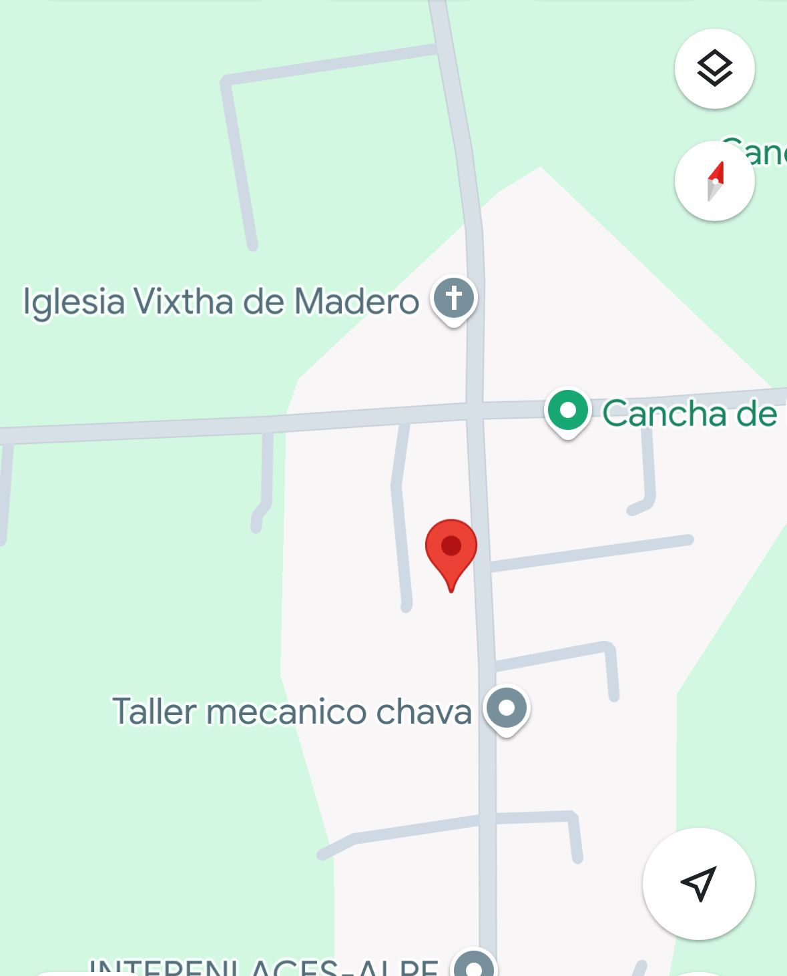

 |  |  |  |  |  |  |  | Caso primario

 |  |  |  |  |  |  |  | Caso índice

 |  |  |  |  |  |  |  | Casos

FECHA DE INFORME: | 27 | 1 | 2025
 | Día | Mes | Año

ELABORO |  |  |  |  | Vo.Bo.
DRA, XOCHILT MAYTE MARALES JIMENEZ |  |  |  |  | DR. COSME MELO VILLAMIL
NOMBRE Y FIRMA |  |  |  |  | NOMBRE Y FIRMA

